Blad1
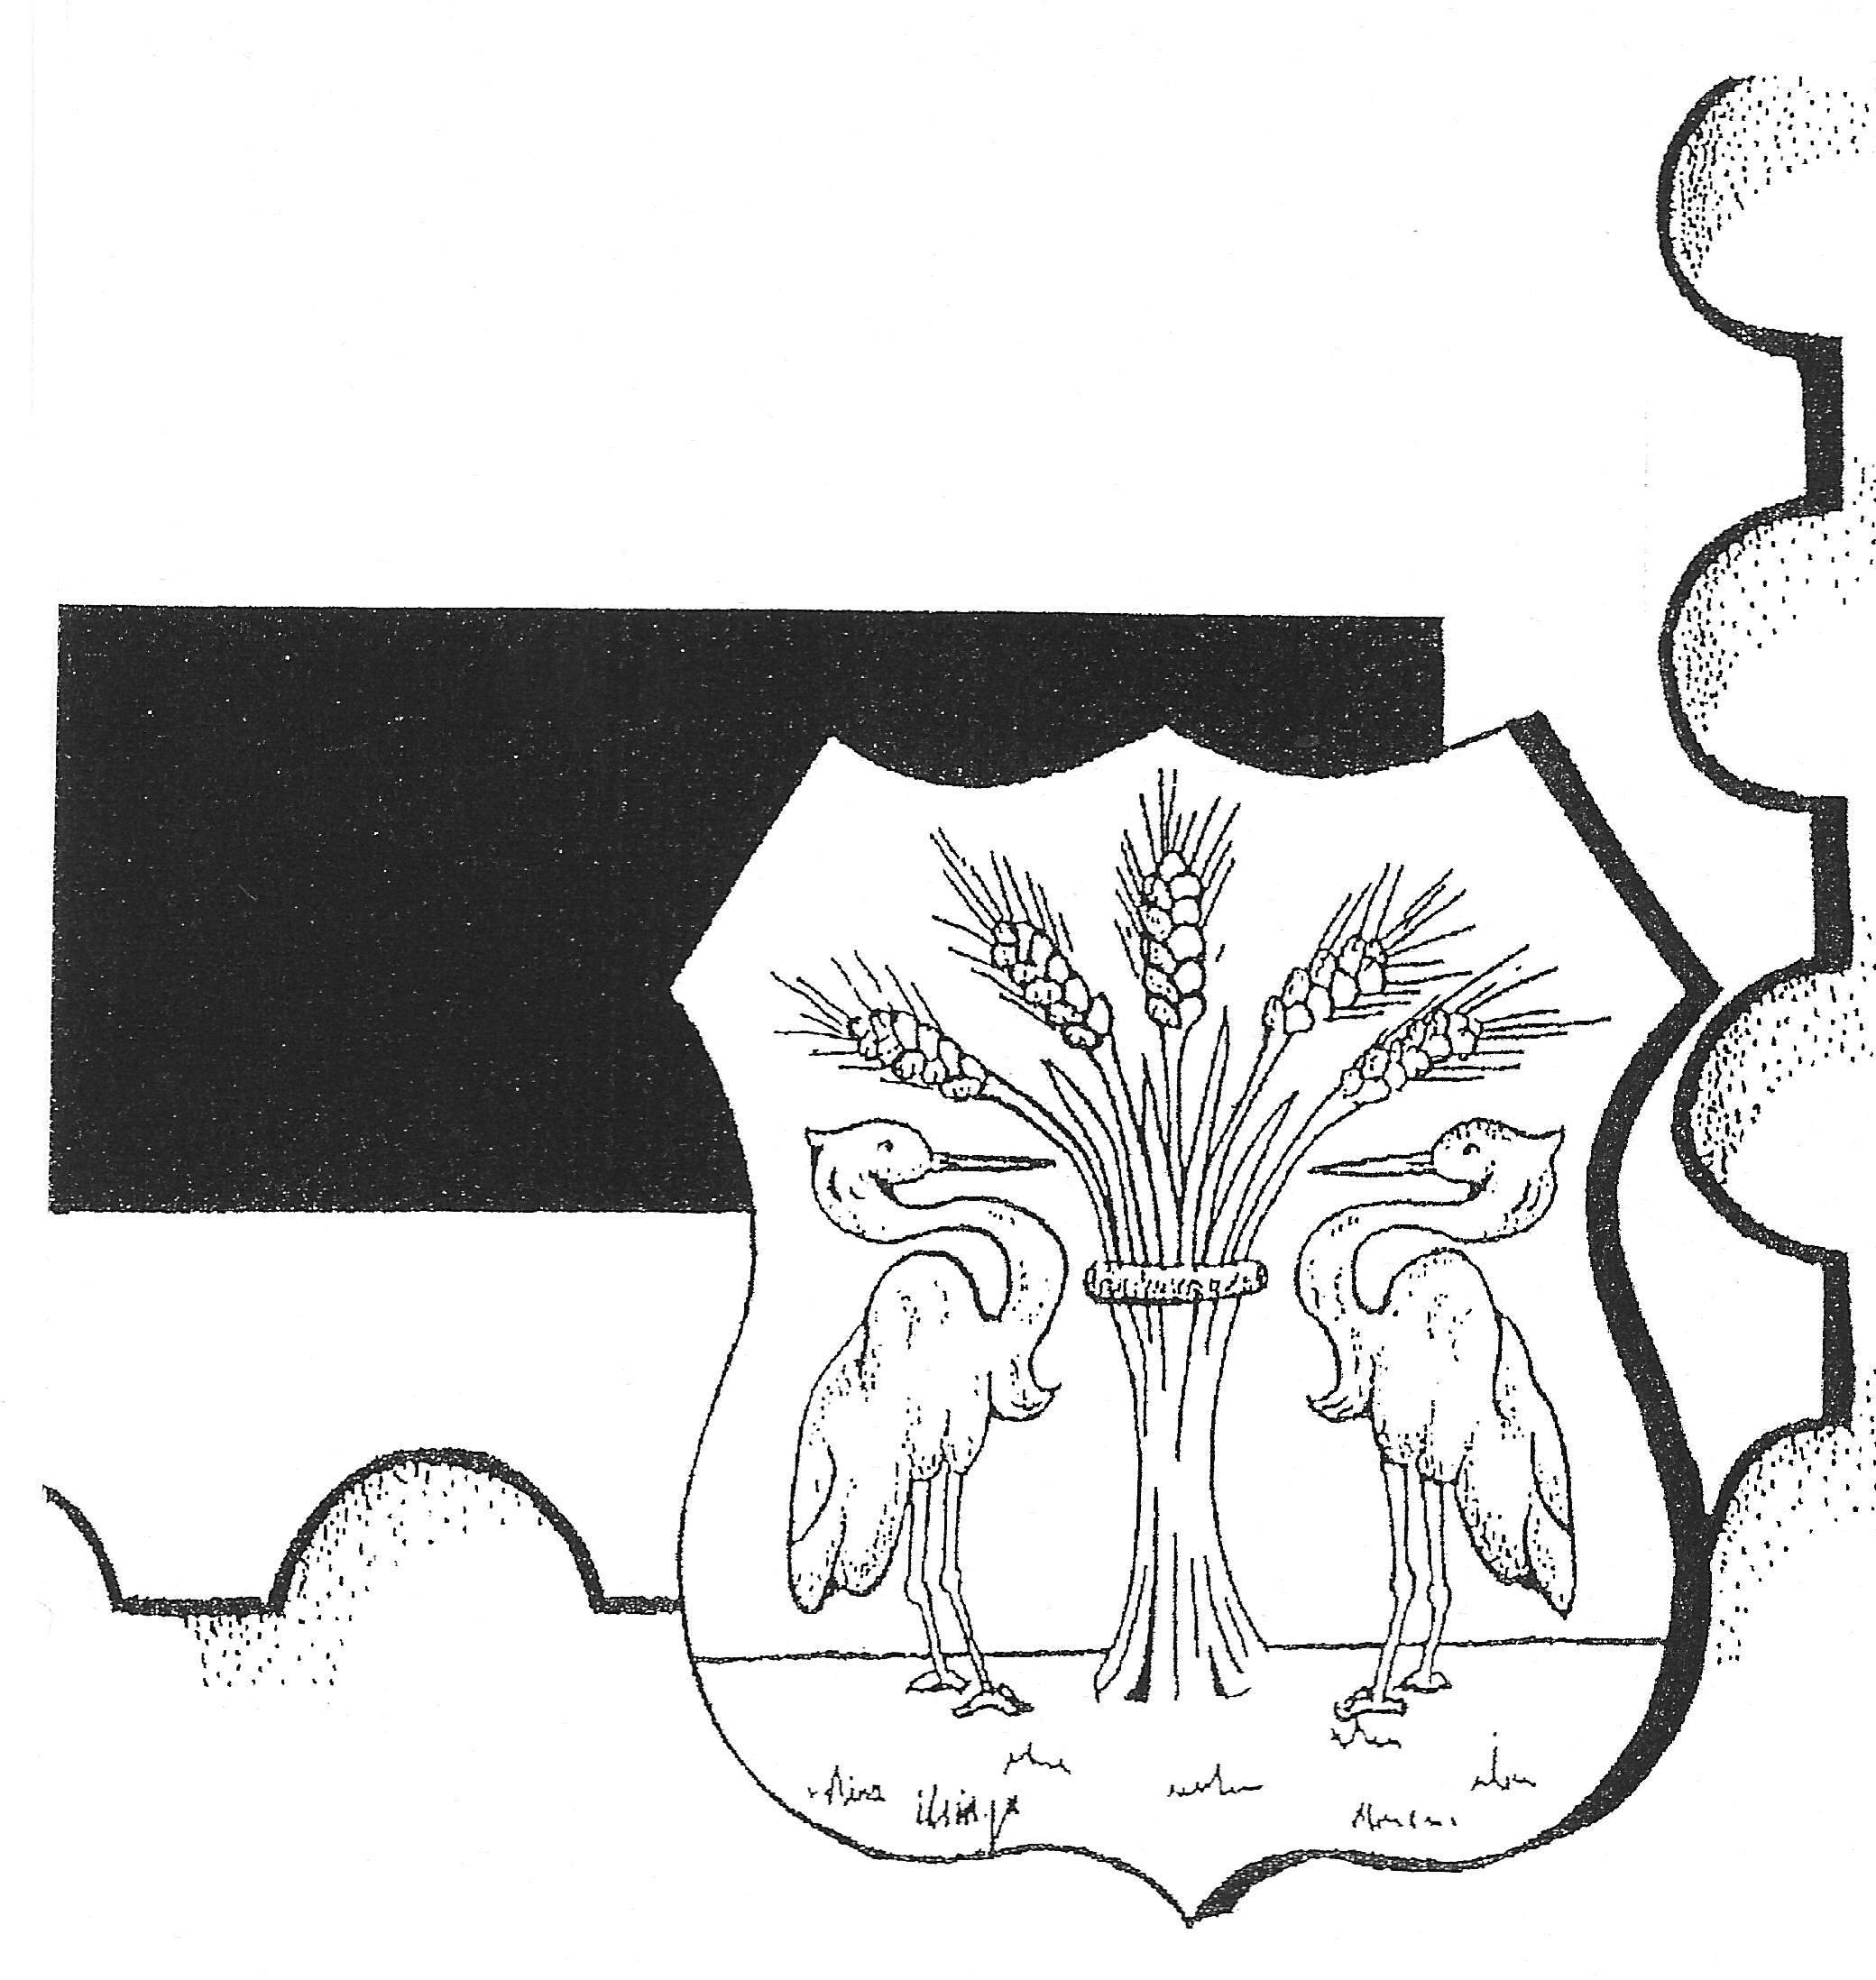
Philatelisten Vereniging
HEERHUGOWAARD en OMSTREKEN
Opgericht 27 november 1972, Koninklijk goedgekeurd d.d. 11 april 1973
K.v.K. Alkmaar: 40634424, Aangesloten bij de KNBF. Nr. 109

 |  | Biedformulier

Naam
Straat
Postcode |  |  | Plaats
Telefoon |  |  | Email

Kavelnr. | Max. Bod | Opbrengst | Kavelnr. | Max. Bod | Opbrengst

Datum: |  |  | Handtekening

